申告書イメージ_基礎 配偶者 所得金額調整控除申告書
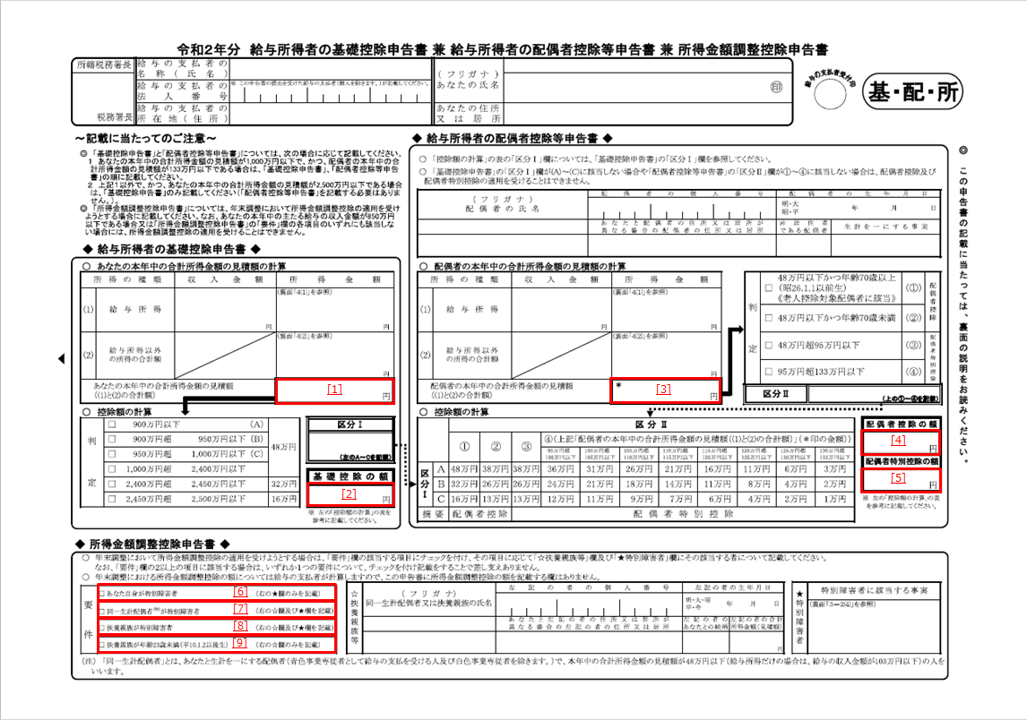
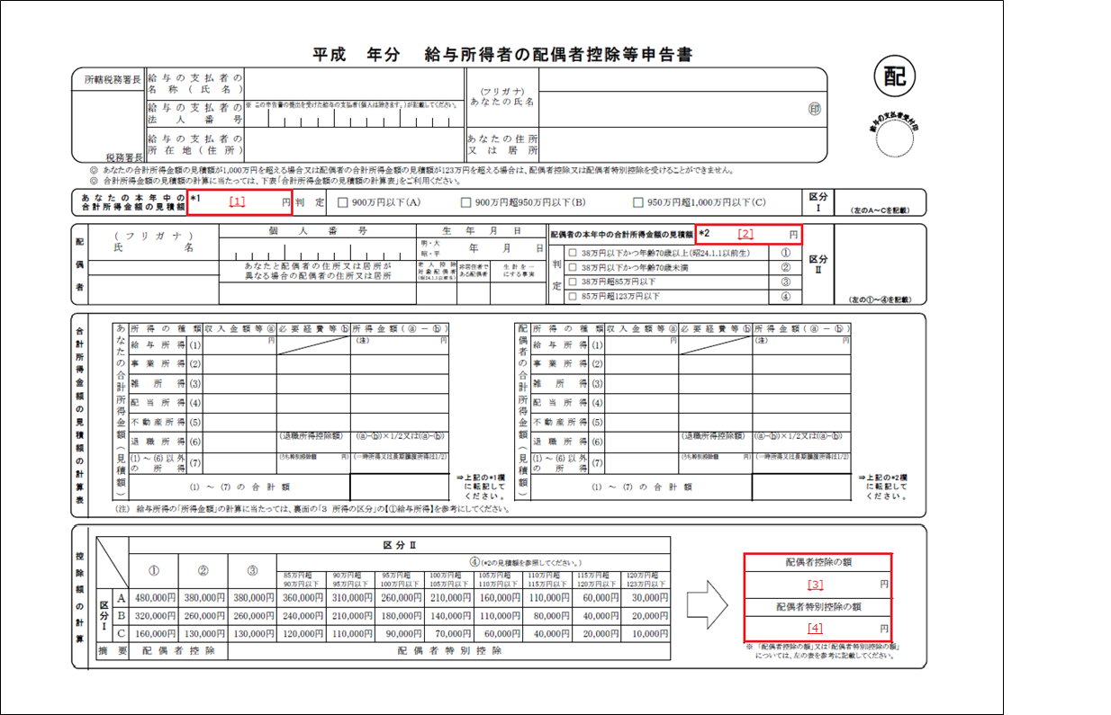
形式一覧（基礎控除申告書）へ戻る一覧
形式一覧（配偶者控除等申告書）へ戻る一覧
形式一覧（所得金額調整控除申告書）へ戻る一覧

申告書イメージ_保険料控除申告書
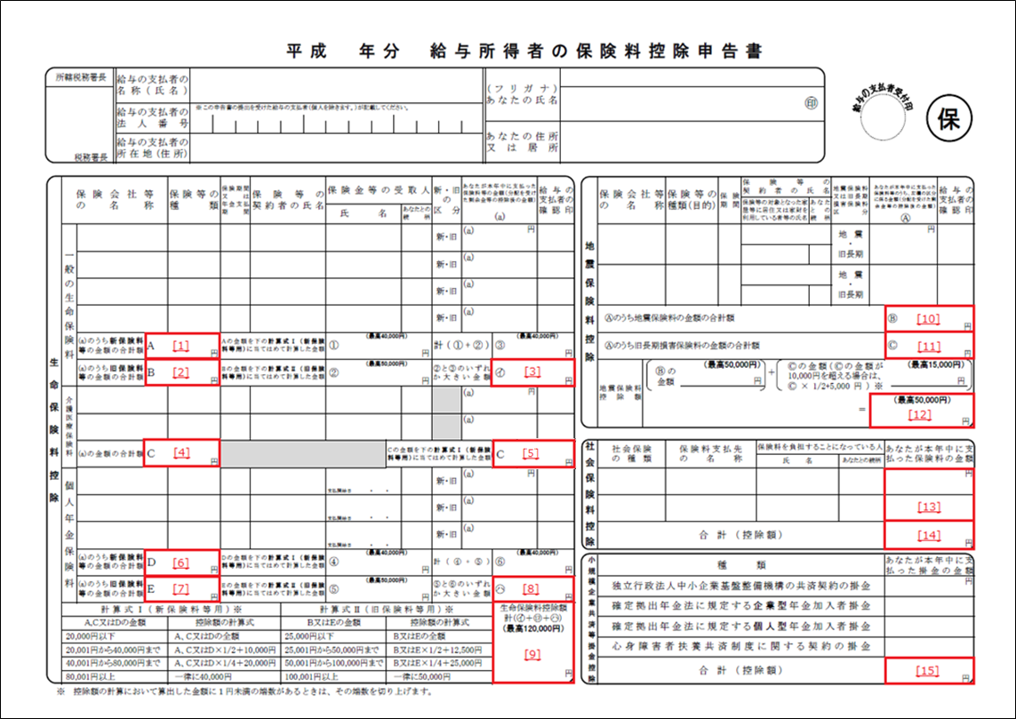
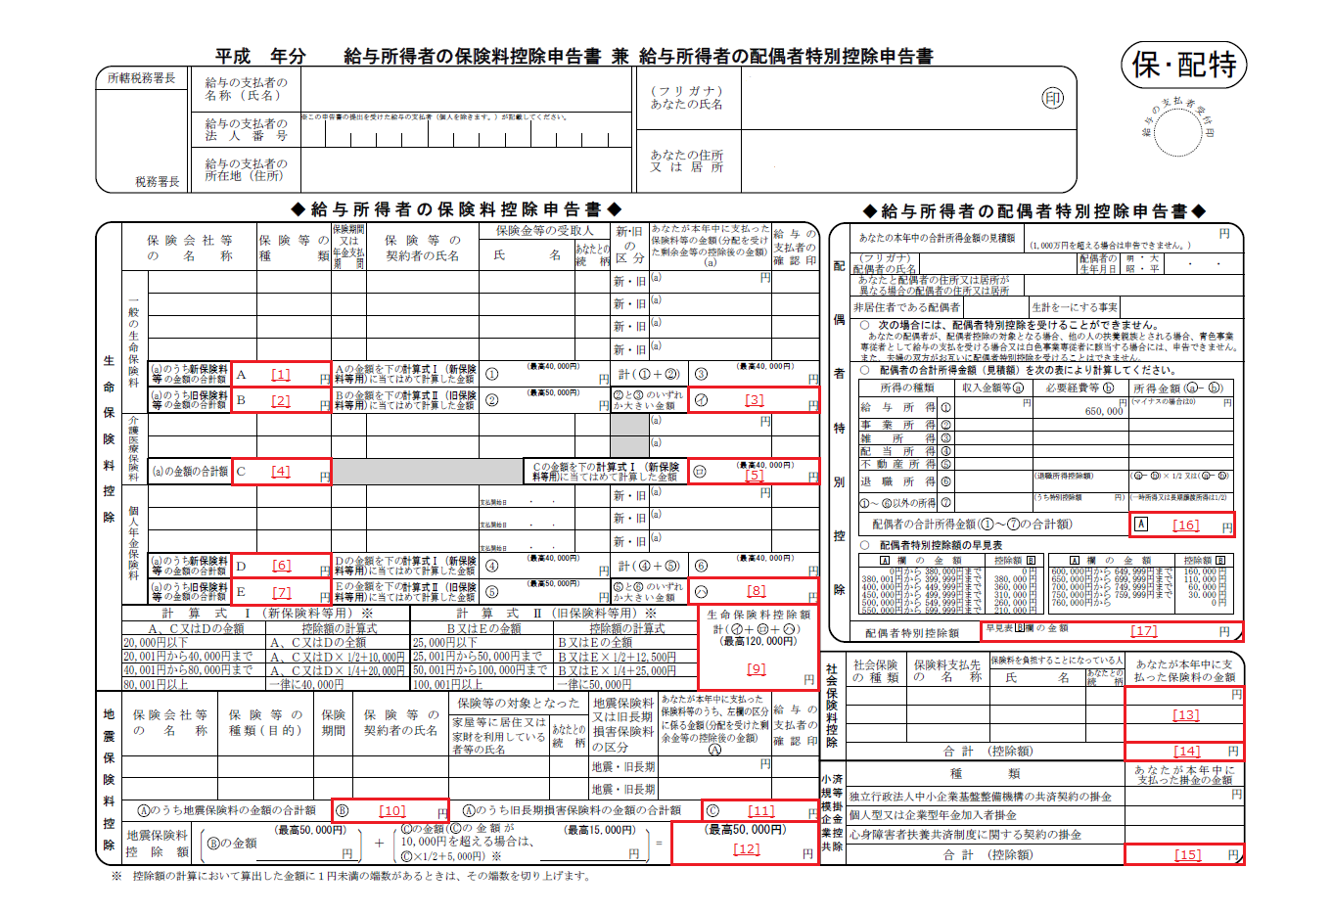
形式一覧（保険料控除申告書）へ戻る
形式一覧（配偶者特別控除申告書）へ戻る

申告書イメージ_住宅借入金等特別控除申告書
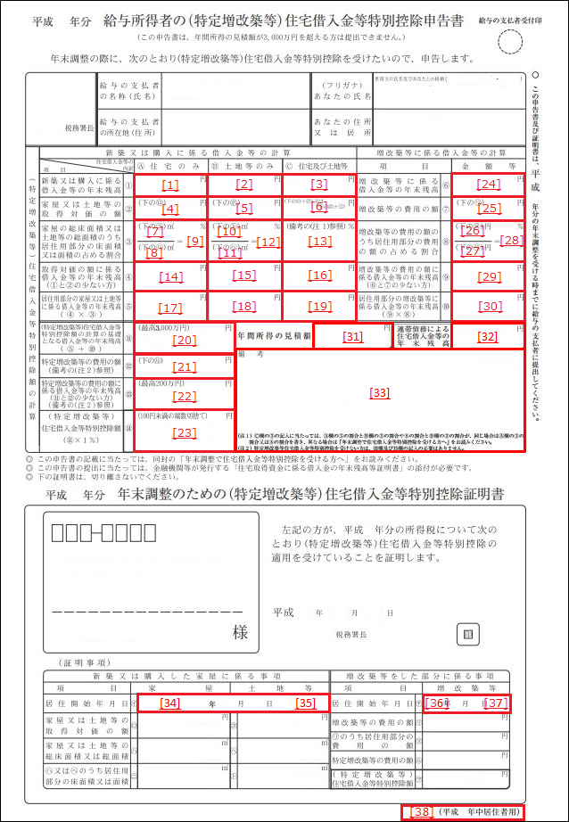
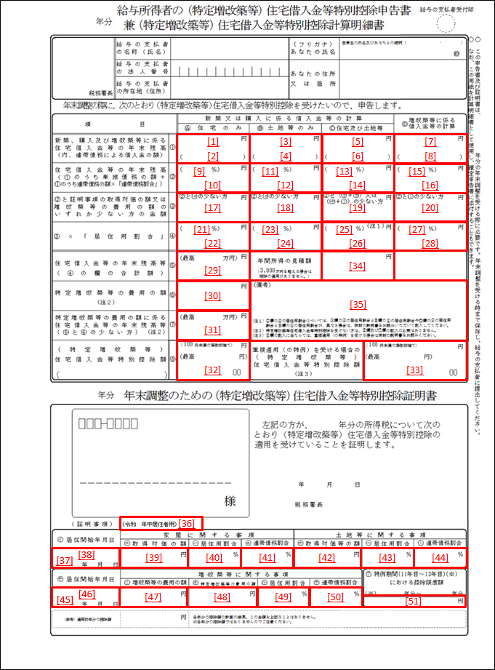
形式一覧（住宅借入金等特別控除申告書）へ戻る

平成30年以前居住用 | 令和1年以降居住用

